ログイン画面
No,1
画面名 |  |  | ログイン画面 |  |  |  |  |  | 作成者 | 太田 | 作成日 | 2018-11-28

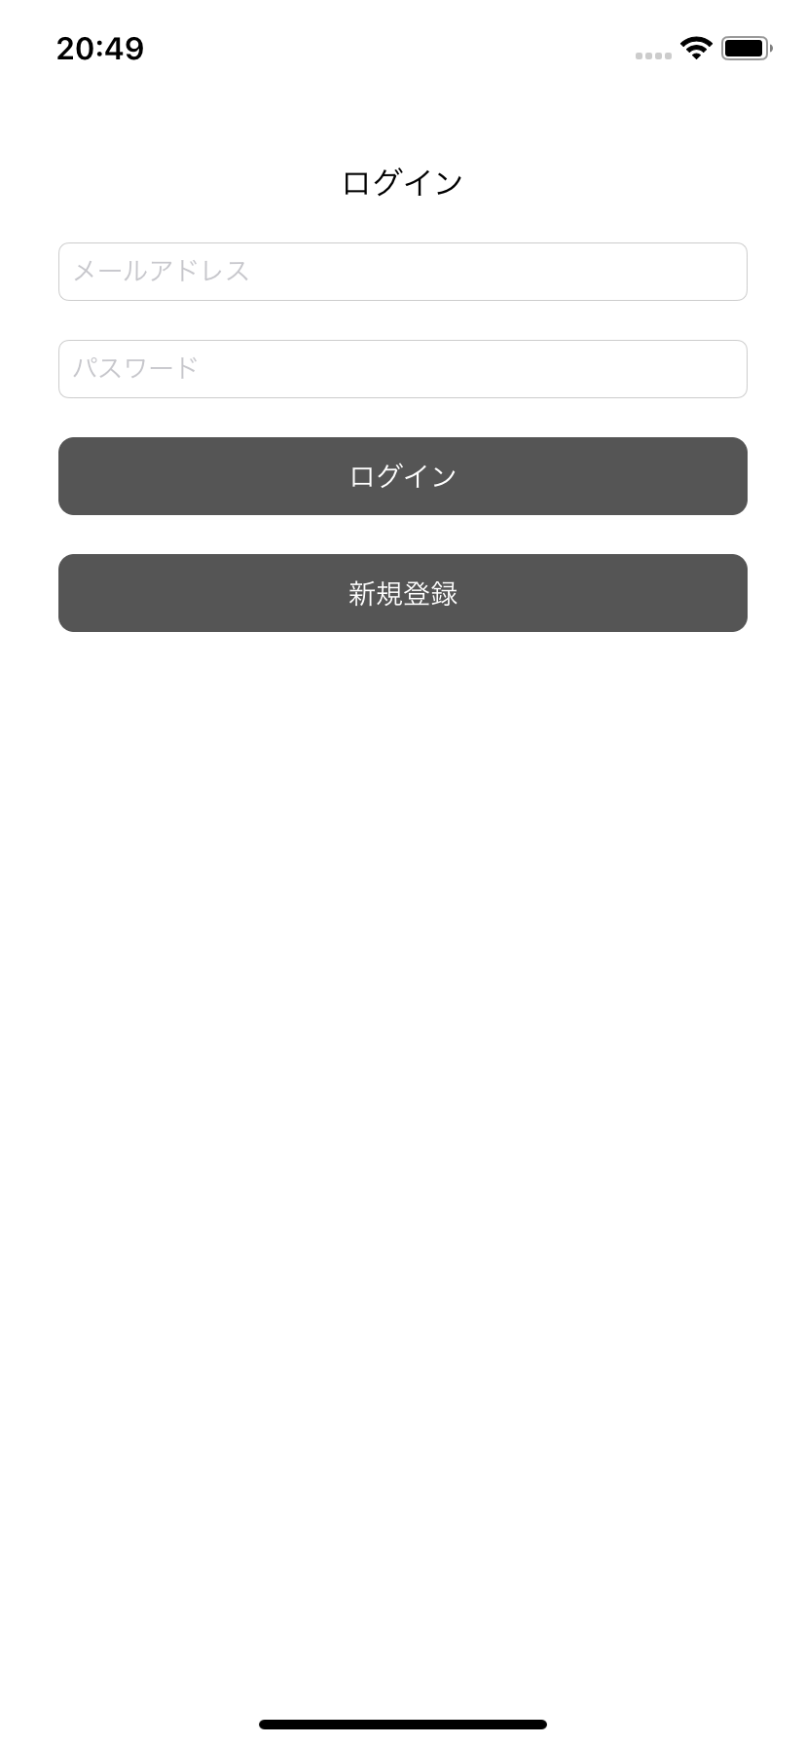
1
 |  |  |  |  | ログイン画面
 |  |  |  |  | ・起動時に未認証の場合に表示
 |  |  |  |  |  | 認証情報テーブルから認証情報を取得（D1）
 |  |  |  |  |  |  | 認証情報が存在しなければ未認証と判定

 |  |  |  |  | メールアドレス
 |  |  |  |  | ・タップするとキーボードを表示

 |  |  |  |  | パスワード
 |  |  |  |  | ・タップするとキーボードを表示

 |  |  |  |  | ログインボタン
 |  |  |  |  | ・タップでログイン処理を行う
 |  |  |  |  |  | メールアドレスとパスワードを取得し、
 |  |  |  |  |  | どちらかでも入力されてない場合はアラートを表示

 |  |  |  |  | ・メールアドレスとパスワードが入力されている場合、ログインAPIをコール(N1)
 |  |  |  |  |  | ログインAPI(N1)でエラーが起きた場合はアラートを表示
 |  |  |  |  |  | ログインAPI(N1)が成功した場合、認証情報をDB(D1)へ保存し、タスク一覧へ遷移

 |  |  |  |  | 新規登録ボタン
 |  |  |  |  | ・タップで新規登録処理を行う
 |  |  |  |  |  | メールアドレスとパスワードを取得し、
 |  |  |  |  |  | どちらかでも入力されてない場合はアラートを表示

 |  |  |  |  | ・メールアドレスとパスワードが入力されている場合、ユーザー登録APIをコール(N2)
 |  |  |  |  |  | ユーザー登録API(N2)でエラーが起きた場合はアラートを表示
 |  |  |  |  |  | ユーザー登録API(N2)が成功した場合、認証情報をDB(D1)へ保存し、タスク一覧へ遷移

通信
No | 該当機能 | API |  |  |  |  |  | API名称
N1 | ログインボタン | TASK_API_001 |  |  |  |  |  | ログイン
N1 | 新規登録ボタン | TASK_API_002 |  |  |  |  |  | ユーザー登録

DB
NO | 項目名 |  |  | 備考/取得元
D1 | 認証情報 |  |  | RealmAuth

タスク一覧
No,2
画面名 |  |  | タスク一覧 |  |  |  |  |  | 作成者 | 太田 | 作成日 | 2018-11-28

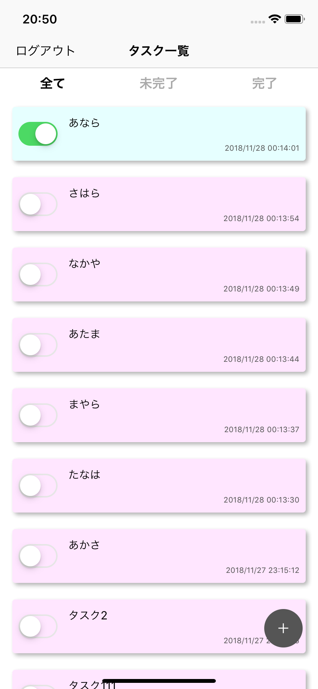
 |  |  |  |  | タスク一覧画面
 |  |  |  |  | ・起動時に認証済みの場合に表示
 |  |  |  |  |  | 認証情報テーブルから認証情報を取得（D1）
 |  |  |  |  |  |  | 認証情報が存在していれば認証済みと判定

 |  |  |  |  | ・ログイン後もしくは新規登録後に表示

 |  |  |  |  | ・DBからタスク情報(D1)を取得しリスト表示する

 |  |  |  |  | ・表示にタスク取得API(N1)をコール
 |  |  |  |  |  | タスク取得API(N1)でエラーが発生した場合はアラートを表示
 |  |  |  |  |  | タスク取得API(N1)が成功した場合は、タスク情報をDB(D1)へ保存し、リストへ表示

 |  |  |  |  | ログアウト
 |  |  |  |  | ・タップするとDBから認証情報(D2)とタスク情報(D1)を削除
 |  |  |  |  |  | ログイン画面へ遷移する

 |  |  |  |  | 全てボタン
 |  |  |  |  | ・タスク情報(D1)から全件取得し、リスト表示

 |  |  |  |  | 未完了ボタン
 |  |  |  |  | ・タスク情報(D1)から未完了タスクを取得し、リスト表示
 |  |  |  |  |  | タスク情報(D1)の完了フラグがfalseのものを、未完了と判定

 |  |  |  |  | 完了ボタン
 |  |  |  |  | ・タスク情報(D1)から完了タスクを取得し、リスト表示
 |  |  |  |  |  | タスク情報(D1)の完了フラグがtrueのものを、完了と判定

 |  |  |  |  | 完了スイッチ
 |  |  |  |  | ・タップでタスク保存API(N2)をコール
 |  |  |  |  |  | タスク保存API(N2)でエラーが発生した場合はアラートを表示し、スイッチの状態を元に戻す
 |  |  |  |  |  | タスク保存API(N2)が成功した場合は、タスク情報をDB(D1)へ保存

 |  |  |  |  |  | メールアドレスとパスワードを取得し、
 |  |  |  |  |  | どちらかでも入力されてない場合はアラートを表示

 |  |  |  |  |  | メールアドレスとパスワードが入力されている場合、ログインAPIをコール（N1）

 |  |  |  |  | リスト項目
 |  |  |  |  | ・タスク情報(D1)の情報を表示
 |  |  |  |  |  | タイトル：タスク名を表示
 |  |  |  |  |  | 日付：作成日を表示
 |  |  |  |  |  | スイッチ：完了フラグの状態を反映

 |  |  |  |  | ・タップでタスク詳細画面へ遷移する
 |  |  |  |  |  | タップしたタスク情報を渡す

 |  |  |  |  | タスク作成ボタン
 |  |  |  |  | ・タップでタスク作成ダイアログを表示
 |  |  |  |  |  | タスク作成ダイアログでタスクが作成された場合はリスト更新

通信
No | 該当機能 | API |  |  |  |  |  | API名称
N1 | 画面表示 | TASK_API_004 |  |  |  |  |  | タスク取得
N2 | 完了スイッチ | TASK_API_006 |  |  |  |  |  | タスク保存

DB
NO | 項目名 |  |  | 備考/取得元
D1 | タスク情報 |  |  | RealmTask
D2 | 認証情報 |  |  | RealmAuth

No,2-1
画面名 |  |  | タスク作成ダイアログ |  |  |  |  |  | 作成者 | 太田 | 作成日 | 2018-11-28

 |  |  |  |  | タスク作成ダイアログ
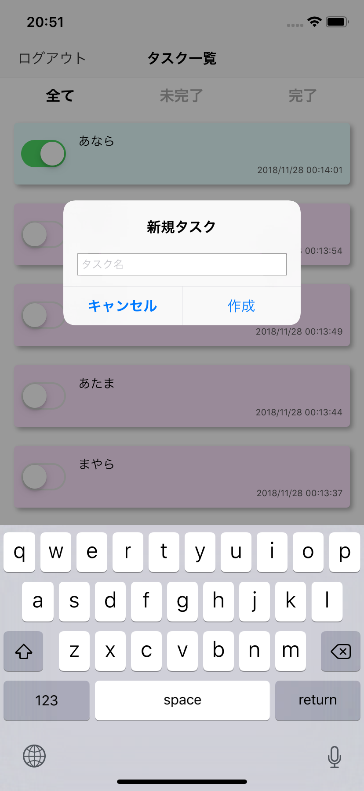
 |  |  |  |  | タスク名
 |  |  |  |  | ・タップでキーボードを表示

 |  |  |  |  | キャンセルボタン
 |  |  |  |  | ・タップすると本ダイアログを非表示

 |  |  |  |  | 作成ボタン
 |  |  |  |  | ・タスク名を未入力の場合は、本ダイアログを閉じる

 |  |  |  |  | ・タスク名が入力されている場合は、タスク作成API(N1)をコール
 |  |  |  |  |  | タスク作成API(N1)でエラーが発生した場合はアラートを表示
 |  |  |  |  |  | タスク作成API(N1)が成功した場合は、タスク情報をDB(D1)へ保存

通信
No | 該当機能 | API |  |  |  |  |  | API名称
N1 | 作成ボタン | TASK_API_005 |  |  |  |  |  | タスク作成

DB
NO | 項目名 |  |  | 備考/取得元
D1 | タスク情報 |  |  | RealmTask

タスク詳細
No,3
画面名 |  |  | タスク詳細 |  |  |  |  | 作成者 | 太田 | 作成日 | 2018-11-28


 |  |  |  |  | タスク詳細画面
 |  |  |  |  | ・渡されたタスク情報(D1)を元に情報を表示
 |  |  |  |  |  | タイトル：タスク名を表示
 |  |  |  |  |  | 完了スイッチ ：完了フラグの状態を反映
 |  |  |  |  |  | メモ：メモを表示

 |  |  |  |  | 戻るボタン
 |  |  |  |  | ・タップで前の画面へ戻る
 |  |  |  |  |  | 編集内容は破棄される

 |  |  |  |  | 保存ボタン
 |  |  |  |  | ・タスク保存API(N1)をコール
 |  |  |  |  |  | タスク保存API(N1)でエラーが発生した場合はアラートを表示
 |  |  |  |  |  | タスク保存API(N1)が成功した場合は、タスク情報をDB(D1)へ保存し、前の画面へ戻る

 |  |  |  |  | タイトル
 |  |  |  |  | ・タップでキーボードを表示

 |  |  |  |  | 完了スイッチ
 |  |  |  |  | ・タップでON/OFFが入れ替わる

 |  |  |  |  | メモ
 |  |  |  |  | ・タップでキーボードを表示

通信
No | 該当機能 | API |  |  |  |  | API名称
N1 | 保存ボタン | TASK_API_005 |  |  |  |  | タスク作成

DB
NO | 項目名 |  |  | 備考/取得元
D1 | タスク情報 |  |  | RealmTask

